Grafieken
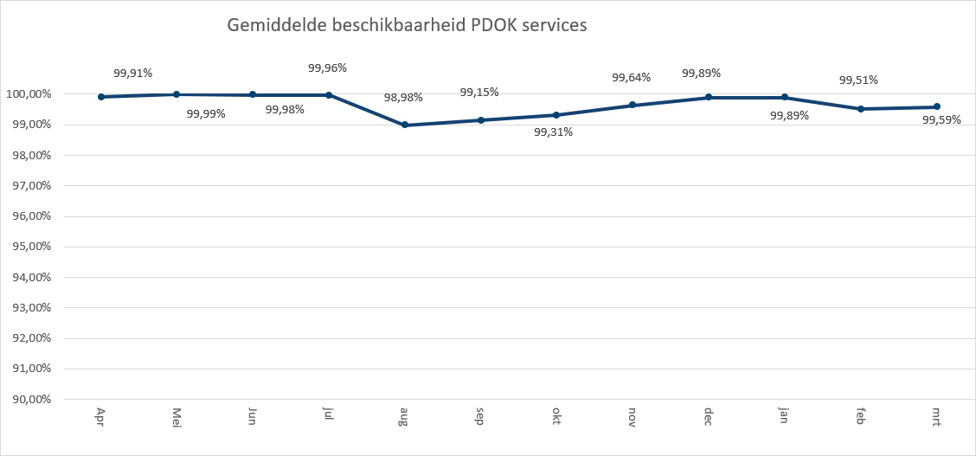
 | 2020-01 | 2020-02 | 2020-03
Administratieve Eenheden (INSPIRE geharmoniseerd) | 149,476 | 154,820 | 163,757
Adressen (INSPIRE as-is) | 675,296 | 759,672 | 981,619
Adressen (INSPIRE geharmoniseerd)Kadaster | 410,854 | 414,828 | 444,835
Agrarisch Areaal Nederland (AAN) | 2,796,338 | 2,474,373 | 2,459,865
AHN1 | 940,664 | 934,178 | 920,770
AHN2 | 1,899,494 | 1,418,916 | 1,285,569
AHN25m | 287,912 | 273,895 | 294,845
AHN3 | 3,621,867 | 12,154,362 | 10,131,539
Asbest scholenkaart | 253,990 | 176,799 | 199,424
BAG Terugmeldingen | 180,345 | 135,655 | 163,171
BAGv1.1 | 3,221,124 | 3,351,448 | 4,399,009
Beschermde gebieden - CDDA (INSPIRE geharmoniseerd) | 170,231 | 151,214 | 156,509
Beschermde gebieden - Cultuurhistorie (INSPIRE geharmoniseerd) | 219,494 | 206,952 | 228,360
Beschermde gebieden - Provincies (INSPIRE geharmoniseerd) | 384,490 | 362,593 | 358,466
Beschermde gebieden Nationale Parken (INSPIRE Geharmoniseerd) | 127,331 | 120,145 | 127,210
Beschermde gebieden Natura2000 (INSPIRE Geharmoniseerd) | 174,247 | 143,469 | 149,066
Beschermde gebieden Wetlands (INSPIRE Geharmoniseerd) | 215,131 | 201,401 | 215,290
Beschermde natuurmonumenten | 110,630 | 94,588 | 98,384
Bestuurlijke grenzen | 17,996,399 | 18,872,704 | 18,718,980
BGT (extract) | 999 | 1,040 | 8,710
BGT Achtergrond | 12,850,716 | 14,151,935 | 12,989,830
BGT Omtrekgericht | 10,251,575 | 9,632,963 | 10,251,075
BGT Pastel | 10,973,251 | 12,084,645 | 15,280,189
BGT Plantopografie | 126,263 | 183,701 | 260,979
BGT Standaard v2 | 1,610,916 | 1,377,647 | 1,508,952
BGT Symbolen v2 | 381,486 | 457,069 | 349,482
BGT Terugmeldingen | 148,028 | 138,690 | 143,643
Bodemkaart 1:50.000 | 656,777 | 759,096 | 817,981
BRO - Bodemkaart (SGM) | 70,023 | 99,063 | 112,174
BRO - Geotechnische Boormonsteranalyse (BHR-GT) v1 | 62,653 | 85,304 | 92,999
BRO - Wandonderzoek (SFR) v1 | 62,216 | 84,976 | 91,919
BRO Bodemkundige boormonsterbeschrijvingen (BHR-P) | 193,888 | 191,060 | 166,172
BRO Digitaal Geologisch Model (DGM) | 15,496 | 42,119 | 45,262
BRO Geomorfologische Kaart van Nederland 2019 V1 |  |  | 360
BRO GeoTop Model Download (GTM) | 15,269 | 41,840 | 44,860
BRO Grondwatermonitoringput (GMW) | 186,159 | 195,449 | 178,904
BRO REGIS II Hydrogeologisch model (HGM) | 15,621 | 42,120 | 44,772
BRP Gewaspercelen | 1,091,591 | 980,874 | 1,633,768
BRT achtergrondkaart grijs | 36,283,165 | 34,877,518 | 36,211,824
BRT achtergrondkaart pastel | 6,305,175 | 6,218,751 | 6,385,027
BRT achtergrondkaart standaard | 222,866,374 | 254,677,921 | 252,840,305
BRT achtergrondkaart water | 1,606,679 | 2,241,977 | 2,906,242
BRT Terugmeldingen WMS | 91,260 | 85,510 | 110,525
CBS Aardgas- en elektriciteitslevering | 247,974 | 261,759 | 284,884
CBS Bestand Bodemgebruik 2008 | 166,311 | 161,644 | 169,922
CBS Bestand Bodemgebruik 2010 | 192,637 | 172,044 | 183,299
CBS Bestand Bodemgebruik 2012 | 156,936 | 165,799 | 168,399
CBS Bestand Bodemgebruik 2015 | 143,459 | 134,339 | 148,524
CBS Bevolkingskernen 2008 | 145,567 | 145,258 | 156,599
CBS Bevolkingskernen 2011 | 348,164 | 360,402 | 386,204
...

Totaal aantal hits per aanbieder Q1
 | 2020-01 | 2020-02 | 2020-03
CBS | 13,954,712 | 14,812,584 | 13,345,073
EZ | 17,324,398 | 10,134,350 | 16,237,170
GBO | 903,853 | 860,798 | 902,244
Gebiedsbeheer | 107,820 | 101,105 | 107,001
IenW | 820,719 | 773,701 | 822,798
Imergis | 38,522,830 | 38,516,519 | 39,144,527
inspire | 1,938,664 | 1,790,380 | 1,760,654
Kadaster | 447,832,911 | 511,098,449 | 513,831,046
KCAF | 216,238 | 198,647 | 206,056
KvK | 105,601 | 95,301 | 101,377
Liander | 398,168 | 442,794 | 353,137
Ministerie BZK | 7,674,879 | 6,293,044 | 6,732,698
PDOK | 158,041,624 | 181,976,456 | 172,729,466
ProRail | 1,803,783 | 1,642,146 | 2,414,791
Rioned | 14,206 | 28,228 | 233,193
RWS | 10,931,037 | 18,664,948 | 16,920,720
Stichting Landelijk Fietsplatform | 52,992 | 86,796 | 107,900
Stichting Wandelnet | 164,704 | 280,044 | 332,698
Waterschapshuis/HWH | 2,069,246 | 2,633,544 | 2,450,168

Hits op PDOK over 12 maanden

In onderstaande grafiek wordt het totaal aantal hits van de PDOK-services weergegeven. De grafiek toont het gebruik van

Totaal aantal hits pdok services
apr | 1,146,001,991
mei | 1,343,405,882
jun | 880,277,369
jul | 1,194,110,651
aug | 1,047,349,546
sep | 1,433,679,447
okt | 1,400,152,661
nov | 1,338,445,763
dec | 1,115,244,208
jan | 2,156,620,847
feb | 2,392,418,297
mrt | 2,367,951,182

Top 1 t/m 20

TOP20
BRT achtergrondkaart standaard | 730,384,600
Luchtfoto Beeldmateriaal / PDOK 25 cm RGB | 476,285,691
WOZ loket | 238,118,732
BRT achtergrondkaart grijs | 107,372,507
OpenTopo | 84,142,738
Kadastrale kaart v4 | 83,900,101
Bestuurlijke grenzen | 55,588,083
Kadastrale Percelen (INSPIRE geharmoniseerd) | 53,780,100
BGT Achtergrond | 39,992,481
BGT Pastel | 38,338,085
OpenTopo Achtergrondkaart | 32,041,138
BGT Omtrekgericht | 30,135,613
AHN3 | 25,907,768
Luchtfotolabels | 25,516,795
BRT achtergrondkaart pastel | 18,908,953
TOP10NLV2 | 13,420,664
Drone no-fly zones | 13,002,364
Windsnelheden 100m hoogte | 12,099,134
BAGv1.1 | 10,971,581
CBS Vierkantstatistieken 500m V2 | 7,949,496
Ruimtelijke plannen | 7,741,949

HITS op NGR over 12 maanden
Totaal aantal hits NGR
 | NGR
apr | 2,457,518
mei | 2,464,994
jun | 2,101,782
jul | 2,457,518
aug | 1,936,860
sep | 1,007,271
okt | 4,037,970
nov | 4,037,970
dec | 4,037,970
jan | 1,662,269
feb | 1,810,301
mrt | 1,936,481

Beschikbaarheid PDOK services

In onderstaande grafiek wordt het gemiddelde van de beschikbaarheid van de PDOK Inspire-webservices weergegeven. De grafiek toont het gemiddelde van de achterliggende 12 maanden. Voortschrijdend gemiddelde 99,65%

